상품제안서
아이리버 맥세이프 보조배터리 15W 10000mAh | 상품코드: S44999

 |  |  |  |  |  |  | 02-713-8555 | www.synergygift.co.kr
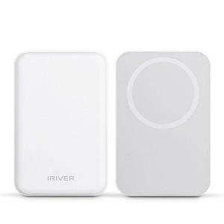 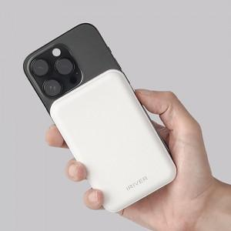 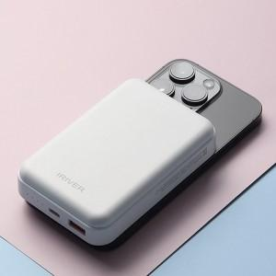

【상세/제작정보】

【인쇄/포장옵션】 | 레이저, 풀칼라 / 포장지포장

【공급단가】 | 수량 | 20~ | 50~ | 100~ | 300~ | 1,000~
*VAT별도 | 단가 | 24,300원 | 22,800원 | 22,100원 | 21,100원 | 20,400원

【상품 URL】 | https://www.synergygift.co.kr:443/src/goods_detail.php?gdno=44999

